Var2
1 | Пусть T1 - множество чисел в римских цифрах, а T2 - множество чисел в арабских цифрах. A - отношение над множествами T1 и T2.
 |  | A={A1,A2}. A1 определен на T1, A2 определен на T2. Какие из приведенных ниже вариантов могут быть кортежами A?

 | {A1 | , | T1 | , | 1 | } |  | -
 | {A1 | , | T2 | , | 2 | } |  | -
 | {A1 | , | T1 | , | IV | } |  | +
 | {A1 | , | T1 | , | X | } |  | +
 | {A1 | , | T2 | , | M | } |  | -
 | {A2 | , | T1 | , | XII | } |  | -
 | {A2 | , | T2 | , | 4 | } |  | +
 | {A2 | , | T2 | , | 15 | } |  | +
 | {A2 | , | T1 | , | V | } |  | -
 | {A2 | , | T2 | , | 67 | } |  | +
 | {A2 | , | T2 | , | III | } |  | -
 | {A2 | , | T1 | , | 3 | } |  | -

2 | Запишите формулу отношения A из задачи 1 в выражениях алгебры множеств, а также тело A (корректные кортежи). Какие из приведенных ниже таблиц могут быть телом отношения задачи 1?

 |  |  | {<T1, A1, v1>, <T2, A2, v2>} v1 ⍷ T1 и v2 ⍷ T2 |  |  |  | 2 | V |  | I | 2 |  | 6 | II |  | III | 89 |  | 5 | III
 |  |  |  |  |  |  | 15 | 8 |  | V | 7 |  | 7 | IV |  | II | 78 |  | X | 6
 |  |  |  |  |  |  | III | V |  | X | 89 |  | 45 | XMV |  | MXM | 5 |  | 4 | IV
 |  |  |  |  |  |  |  |  |  |  |  |  | 32 | XXXII |  | IV | 890
 |  |  |  |  |  |  |  |  |  |  |  |  | 109 | CIX

 |  | Запишите тело отношения по второй таблице словами в выражениях алгебры множеств.

 |  |  | {<A11, T11, v11(I)>, <A12, T12, v12(V)>, <A13, T13, v13(X)>, <A21, T21, v21(2)>, <A22, T22, v22(7)>, <A23, T23, v23(89)>}

 |  |  | в скобках не надо указывать значение, написал чтобы было понятнее

3 | Пусть даны два отношения (таблицы):
 |  |  |  |  |  |  | a | 15 |  | g | 7 |  | Объединени: |  | a | 15 |  | Пересечение: |  | a | 15 |  | разность R1 - R2 |  | d | 34 |  | разность R2-R1 |  | g | 7 |  |  |  |  | f | 12 |  | k | 4 |  | Объединени: |  | f | 12 | Пересечения: |  | k | 4 |  | R1-R2: | f | 12 | R2-R1: | a | 15
 |  | a) |  |  | R1 | = | s | 3 | R2 = | a | 15 |  |  |  | s | 3 |  |  |  | s | 3 |  |  |  | f | 8 |  |  |  | w | 14 |  |  | b) | R1 = | k | 4 | R2 = | a | 15 |  |  |  | k | 4 |  |  | s | 23 |  |  | m | 3 |  | s | 3
 |  |  |  |  |  |  | d | 34 |  | w | 14 |  |  |  | d | 34 |  |  |  |  |  |  |  |  | g | 2 |  |  |  |  |  |  |  |  |  | m | 3 |  | s | 23 |  |  |  | m | 3 |  |  |  |  |  |  | t | 8
 |  |  |  |  |  |  | f | 8 |  | s | 3 |  |  |  | f | 8 |  |  |  |  |  |  |  |  |  |  |  |  |  |  |  |  |  |  |  | s | 23 |  | s | 3 |  |  |  | s | 23
 |  |  |  |  |  |  | g | 2 |  |  |  |  |  |  | g | 2 |  |  |  |  |  |  |  |  |  |  |  |  |  |  |  |  |  |  |  | t | 8 |  |  |  |  |  |  | t | 8
 |  |  |  |  |  |  |  |  |  |  |  |  |  |  | w | 14 |  |  |  |  |  |  |  |  |  |  |  |  |  |  |  |  |  |  |  |  |  |  |  |  |  |  |  | s | 3
 | Постройте объединение, пересечение, разность R1 и R2, разность R2 и R1. |  |  |  |  |  |  |  |  |  |  |  |  |  | g | 7

4 | Пусть даны два отношения (таблицы): |  |  |  |  |  |  |  |  |  |  |  |  | (R1*R2) * R3: |  | X | ф | 1 | + |  |  |  | Проекция по первому и третьему атрибуту: |  |  |  |  | X | 1
 |  |  |  |  |  |  | X | ф |  | 1 |  |  |  |  |  | X | ф | 2 | + |  |  |  |  |  |  |  |  | X | 2
 |  |  |  |  | R1 | = | VI | б | R2 = | 2 | R3 = | + |  |  |  | X | ф | 3 | + |  |  |  |  |  |  |  |  | X | 3
 |  |  |  |  |  |  | M | д |  | 3 |  |  |  |  |  | VI | б | 1 | + |  |  |  |  |  |  |  |  | VI | 1
 |  |  |  |  |  |  |  |  |  |  |  |  |  |  |  | VI | б | 2 | + |  |  |  |  |  |  |  |  | VI | 2
 | Постройте декартово произведение R1, R2 и R3. |  |  |  |  |  |  |  |  |  |  |  |  |  |  | VI | б | 3 | + |  |  |  |  |  |  |  |  | VI | 3
 |  |  |  |  |  |  |  |  |  |  |  |  |  |  |  | M | д | 1 | + |  |  |  |  |  |  |  |  | M | 1
 | Постройте проекцию полученной таблицы по первому и третьему атрибутам. |  |  |  |  |  |  |  |  |  |  |  |  |  |  | M | д | 2 | + |  |  |  |  |  |  |  |  | M | 2
 |  |  |  |  |  |  |  |  |  |  |  |  |  |  |  | M | д | 3 | + |  |  |  |  |  |  |  |  | M | 3

5 | Постройте (ϴ-JOIN) объедиенение отношений R1 и R2 по условию, что значение атрибута A1 отношения R2 больше 1.
 |  |  |  |  |  |  | A1 | A2 |  | A1 | A2 |  |  |  |  | Фильтруем R2: |  | A1 | A2 |  | Q-Join: | A1 | A2 | A1' | A2'
 |  |  |  |  | R1 | = | 2024-09-09 | Петя | R2 = | 9 | дева |  |  |  |  |  |  | 9 | дева |  |  | 2024-09-09 | Петя | 9 | дева
 |  |  |  |  |  |  | 2024-08-30 | Женя |  | 5 | телец |  |  |  |  |  |  | 5 | телец |  |  | 2024-08-30 | Женя | 5 | телец
 |  |  |  |  |  |  |  |  |  | 1 | козерог

6 | Выполните реляционное деление отношения R1 на отношение R2.
 |  |  |  |  |  |  | 12 | 3
 |  |  |  |  |  |  | 11 | 3 |  |  |  | R1/R2= | 12
 |  |  |  |  | R1 | = | 86 | 11 | R2 = | 11 |  |  | 86
 |  |  |  |  |  |  | 86 | 3 |  | 3
 |  |  |  |  |  |  | 12 | 11
 |  |  |  |  |  |  | 9 | 3
 |  |  |  |  |  |  | 56 | 11
7 | Марина руководит отделом, в котором работает ее дед Иван, айтишник Дима и секретарша Вера. Отец Марины, Сергей, руководит всей фирмой. Дима занял в корпоративном турнире по теннису 1 место,
 | Иван второе, Марина - третье, Сергей - четвертое (больше никто не участвовал). Постройте иерархическую и сетевую модели этих данных.
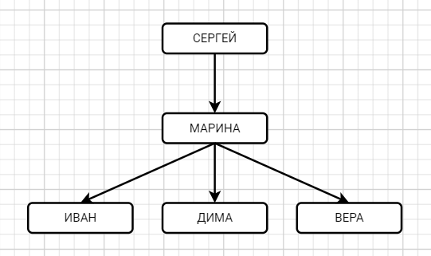
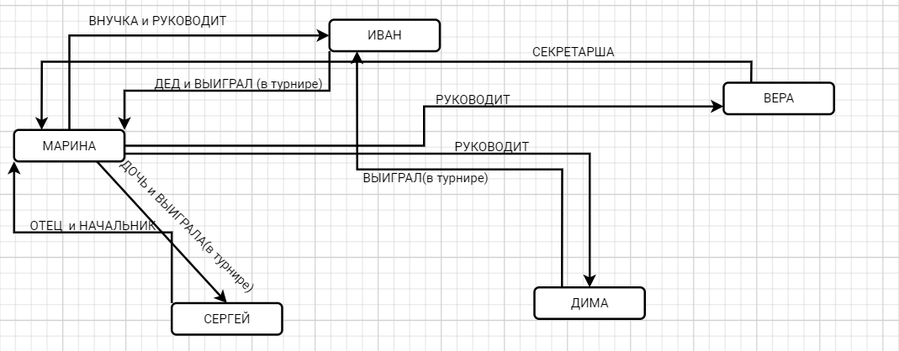
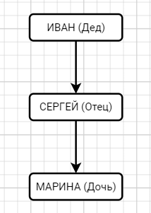
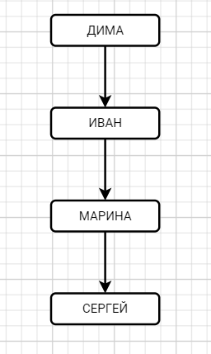
 | В Компании: |  |  |  |  |  |  |  |  | В Семье: |  |  |  |  |  |  | Турнир: |  |  |  |  |  |  | Сетевая:
 |  |  |  |  |  |  |  |  |  | (предположим, что Иван, отец Сергея)

8 | Какие из приведенных ниже баз данных соответствуют SQL модели данных, но не соответствуют истинной реляционной модели данных?

 |  |  |  |  |  | а) |  | 1 | 7 |  | ф | 2
 |  |  |  |  |  |  |  | 2 | 8 |  | ы | 2
 |  |  |  |  |  |  |  | 3 | 9 |  | п | 2
 |  |  |  |  |  |  |  | 3 | 9 |  | ь | 4

 |  |  |  |  |  | б) |  | 67 | 67 |  | 1 | а |  |  |  | Ответ: |  | (в)
 |  |  |  |  |  |  |  | 2 | 7 |  | 2 | б
 |  |  |  |  |  |  |  | 87 | 65 |  | 3 | в
 |  |  |  |  |  |  |  | 2 | 7 |  | 4 | г

 |  |  |  |  |  | в) |  | 9 | а |  | i | 1
 |  |  |  |  |  |  |  | 8 | б |  | k | 2
 |  |  |  |  |  |  |  | 45 | в |  | о | 2
 |  |  |  |  |  |  |  | 4 | г |  | m | 4

 |  |  |  |  |  | г) |  | 1 | а |  | 1 | 9876
 |  |  |  |  |  |  |  | 2 | б |  | 2 | 2
 |  |  |  |  |  |  |  | 78 | в |  | 3 | 3
 |  |  |  |  |  |  |  | 4 | NULL |  | 4 | 4

9 | Постройте первичный ключ для таблицы базы данных кинотеатра,
 | которая содержит название и страну выпуска фильма, зал показа,возрастное ограничение, а также дату премьеры.
 |  |  |  |  |  |  |  | A1 | A2 | A3 | A4 | A5 |  |  | Ответ: | A1 | A2 | A3 | A4 | A5 |  | так как в остальных не выполняется primary key
 |  |  |  |  |  |  |  | Название | Год | Зал | Возраст | Дата |  |  |  | Название | Год | Зал | Возраст | Дата
 |  |  |  |  |  |  |  | Свой | РФ | 1 | 12+ | 2001-01-01 |  |  |  | Свой | РФ | 1 | 12+ | 2001-01-01
 |  |  |  |  |  |  |  | Чужой | США | 2 | 18+ | 2009-01-02 |  |  |  | Чужой | США | 2 | 18+ | 2009-01-02
 |  |  |  |  |  |  |  | Первый | Италия | 3 | 12+ | 2020-01-03 |  |  |  | Первый | Италия | 3 | 12+ | 2020-01-03
 |  |  |  |  |  |  |  | Волк | Венгрия | 1 | 6+ | 2001-01-01 |  |  |  | Волк | Венгрия | 1 | 6+ | 2001-01-01
 |  |  |  |  |  |  |  | Иксы | РФ | 3 | 18+ | 2016-01-05 |  |  |  | Иксы | РФ | 3 | 18+ | 2016-01-05

10 | В базе данных кадровиков хранится информация об отделах и о зарплатах. Какие из приведенных примеров такой базы данных
 | нарушают требование целостности данных?

 |  |  |  |  | а) |  | A1 | A2 | A3 | A3 |  | A1 | A2 | A3
 |  |  |  |  |  |  | Имя | Фамилия | зарплата | Отдел |  | ОТД | Название | Рук
 |  |  |  |  |  |  | Иван | Иванов | 10000 | А |  | А | ИТ | Иванов
 |  |  |  |  |  |  | Петр | Иванов | 20000 | Б |  | Б | Маркетинг | Степанов
 |  |  |  |  |  |  | Сергей | Сидоров | 10000 | А
 |  |  |  |  |  |  | Евгений | Степанов | 15000 | Б
 |  |  |  |  |  |  | Мария | Егорова | 9000 | А |  |  |  |  |  |  |  |  | выделены те варианты, которые нарушают требование целостности

 |  |  |  |  | б) |  | A1 | A2 | A3 |  |  | A1 | A2 | A3
 |  |  |  |  |  |  | Имя | Фамилия | Отдел |  |  | ОТД | Название | Рук
 |  |  |  |  |  |  | Иван | Иванов | А |  |  | А | ИТ | Иванов
 |  |  |  |  |  |  | Петр | Иванов | Б |  |  | Б | Маркетинг | Степанов
 |  |  |  |  |  |  | Сергей | Сидоров | А
 |  |  |  |  |  |  | Евгений | Степанов | Б
 |  |  |  |  |  |  | Мария | Егорова | А

 |  |  |  |  | в) |  | A1 | A2 | A3 | A3 |  | A1 | A2 | A3
 |  |  |  |  |  |  | Имя | Фамилия | Зарплата | Отдел |  | Отд | Название | Рук
 |  |  |  |  |  |  | Иван | Иванов | 10000 | А |  | А | ИТ | Иванов
 |  |  |  |  |  |  | Петр | Иванов | 20000 | А |  | Б | Маркетинг | Степанов
 |  |  |  |  |  |  | Сергей | Сидоров | 10000 | А
 |  |  |  |  |  |  | Евгений | Степанов | 15000 | Б
 |  |  |  |  |  |  | Мария | Егорова | 9000 | Б

 |  |  |  |  | г) |  | A1 | A2 | A3 | A3 |  | A1 | A2 | A3
 |  |  |  |  |  |  | Имя | Фамилия | з/п | Отдел |  | Отд | Название | Рук
 |  |  |  |  |  |  | Иван | Иванов | 10000 | А |  | А | Маркетинг | Иванов
 |  |  |  |  |  |  | Петр | Иванов | 20000 | NULL |  | Б | ИТ | Степанов
 |  |  |  |  |  |  | Сергей | Сидоров | 10000 | А
 |  |  |  |  |  |  | Евгений | Степанов | 15000 | Б
 |  |  |  |  |  |  | Мария | Егорова | 9000 | Б

 |  |  |  |  | д) |  | A1 | A2 | A3 | A3 |  | A1 | A2 | A3
 |  |  |  |  |  |  | Имя | Фамилия | з/п | Отдел |  | Отд | Название | Рук
 |  |  |  |  |  |  | Иван | Иванов | 10000 | Мат |  | А | ИТ | Иванов
 |  |  |  |  |  |  | Петр | Иванов | 20000 | Био |  | Б | Маркетинг | Степанов
 |  |  |  |  |  |  | Сергей | Сидоров | 10000 | Мат
 |  |  |  |  |  |  | Евгений | Степанов | 15000 | Био
 |  |  |  |  |  |  | Мария | Егорова | 9000 | Мат

11 | Пусть в базе данных хранится таблица с днями недели, соответствующими, например, дням национальной кухни в сети ресторанов.
 | Как будет выглядеть результат операции <NOT> примененный к этой таблице?

 |  |  |  |  |  |  | DAY |  |  |  | DAY
 |  |  |  |  |  |  | вторник |  |  |  | понедельник
 |  |  |  |  | R | = | пятница |  | <NOT> R | = | четверг
 |  |  |  |  |  |  | среда |  |  |  | суббота
 |  |  |  |  |  |  |  |  |  |  | воскресенье
12 | У сети отелей в базе данных хранятся отели, , списки аниматоров по отелям и сезоны.
 |  |  |  |  |  |  | ANIMATE | PAYMENT | HOTEL |  |  | ANIMATE | SEASON | HOTEL |  |  | HOTEL | RATING | NAME |  | R1<AND>R3: |  | ANIMATE | PAYMENT | HOTEL | RATING | NAME |  | R2<and>R3: |  | ANIMATE | SEASON | HOTEL | RATING | NAME |  | R3<OR>R4: |  | HOTEL | RATING | NAME | SEASON | DATE |  | R2<OR>R3 | ANIMATE | SEASON | HOTEL | RATING | NAME
 |  |  |  |  |  |  | Аня | 15000 | 1 |  |  | Сева | W | 2 |  |  | 1 | 4* | Бриз |  |  |  | Аня | 15000 | 1 | 4* | Бриз |  |  |  | Сева | W | 2 | 5* | Волна |  |  |  | 1 | 4* | Бриз | W | 1.12 |  |  | Сева | W | 2 | 4* | Бриз
 |  |  |  |  | R1 | = | Петя | 30000 | 1 |  | R2 = | Галя | W | 1 |  | R3 = | 2 | 5* | Волна |  |  |  | Петя | 30000 | 1 | 4* | Бриз |  |  |  | Галя | W | 1 | 4* | Бриз |  |  |  | 1 | 4* | Бриз | W | 1.5 |  |  | Галя | W | 1 | 5* | Волна
 |  |  |  |  |  |  | Света | 60000 | 1 |  |  | Мила | W | 2 |  |  |  |  |  |  |  |  | Света | 60000 | 1 | 4* | Бриз |  |  |  | Мила | W | 2 | 5* | Волна |  |  |  | 1 | 4* | Бриз | S | 1.12 |  |  | Мила | W | 2 | 4* | Бриз
 |  |  |  |  |  |  | Галя | 17000 | 1 |  |  | Петя | S | 1 |  |  |  |  |  |  |  |  | Галя | 17000 | 1 | 4* | Бриз |  |  |  | Петя | S | 1 | 4* | Бриз |  |  |  | 1 | 4* | Бриз | S | 1.5 |  |  | Петя | S | 1 | 5* | Волна
 |  |  |  |  |  |  | Вика | 23000 | 1 |  |  | Галя | S | 1 |  |  | SEASON | DATE |  |  |  |  | Вика | 23000 | 1 | 4* | Бриз |  |  |  | Галя | S | 1 | 4* | Бриз |  |  |  | 1 | 4* | Волна | W | 1.12 |  |  | Галя | S | 1 | 5* | Волна
 |  |  |  |  |  |  | Миша | 25000 | 2 |  |  | Инна | S | 2 |  | R4 = | W | 2024-12-01 |  |  |  |  | Миша | 25000 | 2 | 5* | Волна |  |  |  | Инна | S | 2 | 5* | Волна |  |  |  | 1 | 4* | Волна | W | 1.5 |  |  | Инна | S | 2 | 4* | Бриз
 |  |  |  |  |  |  | Юля | 32000 | 2 |  |  |  |  |  |  |  | S | 2023-05-01 |  |  |  |  | Юля | 32000 | 2 | 5* | Волна |  |  |  |  |  |  |  |  |  |  |  | 1 | 4* | Волна | S | 1.12 |  |  | Сева | W | 1 | 5* | Волна
 |  |  |  |  |  |  | Мила | 16000 | 2 |  |  |  |  |  |  |  |  |  |  |  |  |  | Мила | 16000 | 2 | 5* | Волна |  |  |  |  |  |  |  |  |  |  |  | 1 | 4* | Волна | S | 1.5 |  |  | Галя | W | 2 | 4* | Бриз
 |  |  |  |  |  |  | Сева | 20000 | 2 |  |  |  |  |  |  |  |  |  |  |  |  |  | Сева | 20000 | 2 | 5* | Волна |  |  |  |  |  |  |  |  |  |  |  | 1 | 5* | Бриз | W | 1.12 |  |  | Мила | W | 1 | 5* | Волна
 |  |  |  |  |  |  | Инна | 40000 | 2 |  |  |  |  |  |  |  |  |  |  |  |  |  | Инна | 40000 | 2 | 5* | Волна |  |  |  |  |  |  |  |  |  |  |  | 1 | 5* | Бриз | W | 1.5 |  |  | Петя | S | 2 | 4* | Бриз
 |  |  |  |  |  |  |  |  |  |  |  |  |  |  |  |  |  |  |  |  |  |  |  |  |  |  |  |  |  |  |  |  |  |  |  |  |  |  | 1 | 5* | Бриз | S | 1.12 |  |  | Галя | S | 2 | 4* | Бриз
 | Как выглядят результаты следующих операций? |  |  |  |  |  |  |  |  |  |  |  |  |  |  |  |  |  |  |  |  |  |  |  |  |  |  |  |  |  |  |  |  |  |  |  |  |  | 1 | 5* | Бриз | S | 1.5 |  |  | Инна | S | 1 | 5* | Волна
 |  |  |  |  |  |  |  |  |  |  |  |  |  |  |  |  |  |  |  |  |  |  |  |  |  |  |  |  |  |  |  |  |  |  |  |  |  |  | 1 | 5* | Волна | W | 1.12
 |  | а) |  |  |  |  |  |  |  |  |  |  |  |  |  |  |  |  |  |  |  |  |  |  |  |  |  |  |  |  |  |  |  |  |  |  |  |  | 1 | 5* | Волна | W | 1.5
 |  | б) | R1<AND>R3 |  |  |  |  |  |  |  |  |  |  |  |  |  |  |  |  |  |  |  |  |  |  |  |  |  |  |  |  |  |  |  |  |  |  |  | 1 | 5* | Волна | S | 1.12
 |  | в) | R2<AND>R3 |  |  |  |  |  |  |  |  |  |  |  |  |  |  |  |  |  |  |  |  |  |  |  |  |  |  |  |  |  |  |  |  |  |  |  | 1 | 5* | Волна | S | 1.5
 |  | г) | R2<OR>R3 |  |  |  |  |  |  |  |  |  |  |  |  |  |  |  |  |  |  |  |  |  |  |  |  |  |  |  |  |  |  |  |  |  |  |  | 2 | 4* | Бриз | W | 1.12
 |  |  | R3<OR>R4 |  |  |  |  |  |  |  |  |  |  |  |  |  |  |  |  |  |  |  |  |  |  |  |  |  |  |  |  |  |  |  |  |  |  |  | 2 | 4* | Бриз | W | 1.5
13 | Стрелка Пирса pi(A,B) = NOT A AND NOT B |  |  |  |  |  |  |  |  |  |  |  |  |  |  |  |  |  |  |  |  |  |  |  |  |  |  |  |  |  |  |  |  |  |  |  |  |  | 2 | 4* | Бриз | S | 1.12
 | Шрих Шеффера sh(A,B) = NOT A OR NOT B |  |  |  |  |  |  |  |  |  |  |  |  |  |  |  |  |  |  |  |  |  |  |  |  |  |  |  |  |  |  |  |  |  |  |  |  |  | 2 | 4* | Бриз | S | 1.5
 |  |  |  |  |  |  |  |  |  |  |  |  |  |  |  |  |  |  |  |  |  |  |  |  |  |  |  |  |  |  |  |  |  |  |  |  |  |  | 2 | 4* | Волна | W | 1.12
 |  |  |  |  |  |  |  |  |  |  |  |  |  |  |  |  |  |  |  |  |  |  |  |  |  |  |  |  |  |  |  |  |  |  |  |  |  |  | 2 | 4* | Волна | W | 1.5
 |  |  |  |  |  |  |  |  |  |  |  |  |  |  |  |  |  |  |  |  |  |  |  |  |  |  |  |  |  |  |  |  |  |  |  |  |  |  | 2 | 4* | Волна | S | 1.12
 |  |  |  |  |  |  |  |  |  |  |  |  |  |  |  |  |  |  |  |  |  |  |  |  |  |  |  |  |  |  |  |  |  |  |  |  |  |  | 2 | 4* | Волна | S | 1.5
 |  |  |  |  |  |  |  |  |  |  |  |  |  |  |  |  |  |  |  |  |  |  |  |  |  |  |  |  |  |  |  |  |  |  |  |  |  |  | 2 | 5* | Бриз | W | 1.12
 |  |  |  |  |  |  |  |  |  |  |  |  |  |  |  |  |  |  |  |  |  |  |  |  |  |  |  |  |  |  |  |  |  |  |  |  |  |  | 2 | 5* | Бриз | W | 1.5
 | Выпишите таблицы истинности для следующих операций: |  |  |  |  |  |  |  |  |  |  |  |  |  |  |  |  |  |  |  |  |  |  |  |  |  |  |  |  |  |  |  |  |  |  |  |  |  | 2 | 5* | Бриз | S | 1.12
 |  |  |  |  |  |  |  |  |  |  |  |  |  |  |  |  |  |  |  |  |  |  |  |  |  |  |  |  |  |  |  |  |  |  |  |  |  |  | 2 | 5* | Бриз | S | 1.5
 |  |  |  | а) | NOT sh(A,B) OR A |  |  |  |  |  |  |  |  |  |  |  |  |  |  |  |  |  |  |  |  |  |  |  |  |  |  |  |  |  |  |  |  |  | 2 | 5* | Волна | W | 1.12
 |  |  |  | б) | pi(A,B) OR sh(A,B) |  |  |  |  |  |  |  |  |  |  |  |  |  |  |  |  |  |  |  |  |  |  |  |  |  |  |  |  |  |  |  |  |  | 2 | 5* | Волна | W | 1.5
 |  |  |  |  |  |  |  |  |  |  |  |  |  |  |  |  |  |  |  |  |  |  |  |  |  |  |  |  |  |  |  |  |  |  |  |  |  |  | 2 | 5* | Волна | S | 1.12
 |  |  |  |  |  |  |  |  |  |  |  |  |  |  |  |  |  |  |  |  |  |  |  |  |  |  |  |  |  |  |  |  |  |  |  |  |  |  | 2 | 5* | Волна | S | 1.5

 |  |  |  | A | B | NOT sh(A,B) OR A |  | б) | A | B | pi(A,B) OR sh(A,B)
 |  |  | a) | 0 | 0 | 0 |  |  | 0 | 0 | 1
 |  |  |  | 0 | 1 | 0 |  |  | 0 | 1 | 1
 |  |  |  | 1 | 0 | 1 |  |  | 1 | 0 | 1
 |  |  |  | 1 | 1 | 1 |  |  | 1 | 1 | 0

14 | Рассмотрим базу данных из задачи 12. Какой результат по правилам реляционного исчисления кортежей выдаст следующий скрипт?
 | RANGE ANIMATOR IS R2
 | IF ANIMATOR.ANIMATE='Петя'
 | THEN ANIMATOR.HOTEL='1'
 |  |  |  | ANIMATE | SEASON | HOTEL
 |  |  |  | Сева | W | 2
 |  |  |  | Галя | W | 1
 |  |  |  | Мила | W | 2
 |  |  |  | Петя | S | 1
 |  |  |  | Галя | S | 1
 |  |  |  | Инна | S | 2

 | С помощью какого скрипта можно посмотреть зарплаты аниматоров, развлекающих клиентов летом?

 |  |  | RANGE ANIMATOR IS R1
 |  |  | RANGE SEASON IS R2
 |  |  | ANIMATOR.ANIMATE, ANIMATOR.PAYMENT WHERE (ANIMATOR.ANIMATE = SEASONS.ANIMATE AND SEASONS.SEASON = S)
15 | Выпишите минимальное множество функциональных зависимостей FD отношений R1 и R2 из задачи 12.

 |  |  | R1) | ANIMATE ----> PAYMENT

 |  |  | R2) | {ANIMATE, SEASON} ---> HOTEL

16 | Какие, например, функциональные зависимости можно вывести из минимальных по условию предыдущей задачи?

 |  | R1) | ANIMATE -> {PAYMENT, HOTEL}, {ANIMATE, HOTEL} -> {PAYMENT, HOTEL}, {ANIMATE, PAYMENT} -> {HOTEL, PAYMENT}

 |  | R2) | {ANIMATE, SEASON} -> {HOTEL, SEASON}, {ANIMATE, SEASON} -> {HOTEL, ANIMATE}

17 | Постройте диаграмму минимальных функциональных зависимостей для задачи 12.

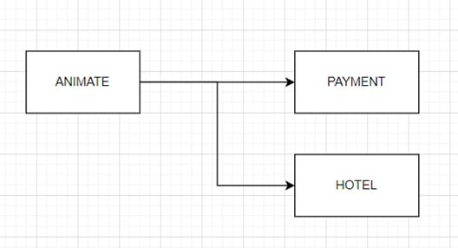
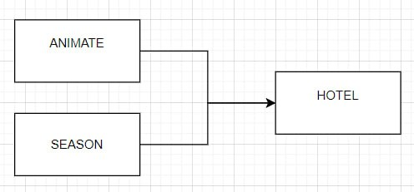
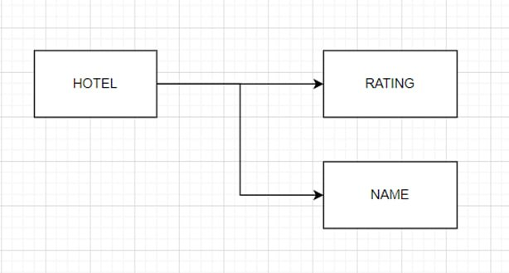

18 | Перечислите все внешние ключи в задаче 12.

 | 1) ANIMATE
 | 2) HOTEL
 | 3) SEASON

19 | Представьте базу данных 12й задачи одной таблицей.

 |  | ANIMATE | PAYMENT | HOTEL | SEASON | RATING | NAME | DATE
 |  | Аня | 15000 | 1 | NULL | *4 | БРИЗ | NULL
 |  | Петя | 30000 | 1 | NULL | *4 | БРИЗ | 1/5
 |  | Света | 60000 | 1 | NULL | *4 | БРИЗ | NULL
 |  | Галя | 17000 | 1 | W | *4 | БРИЗ | 1/12
 |  | Вика | 23000 | 1 | NULL | *4 | БРИЗ | NULL
 |  | Миша | 25000 | 2 | NULL | *5 | ВОЛНА | NULL
 |  | Юля | 32000 | 2 | NULL | *5 | ВОЛНА | NULL
 |  | Мила | 16000 | 2 | W | *5 | ВОЛНА | 1/12
 |  | Сева | 20000 | 2 | W | *5 | ВОЛНА | 1/12
 |  | Инна | 40000 | 2 | S | *5 | ВОЛНА | 1/5
 |  | Галя | 17000 | 1 | S | *4 | БРИЗ | 1/5

